关系图
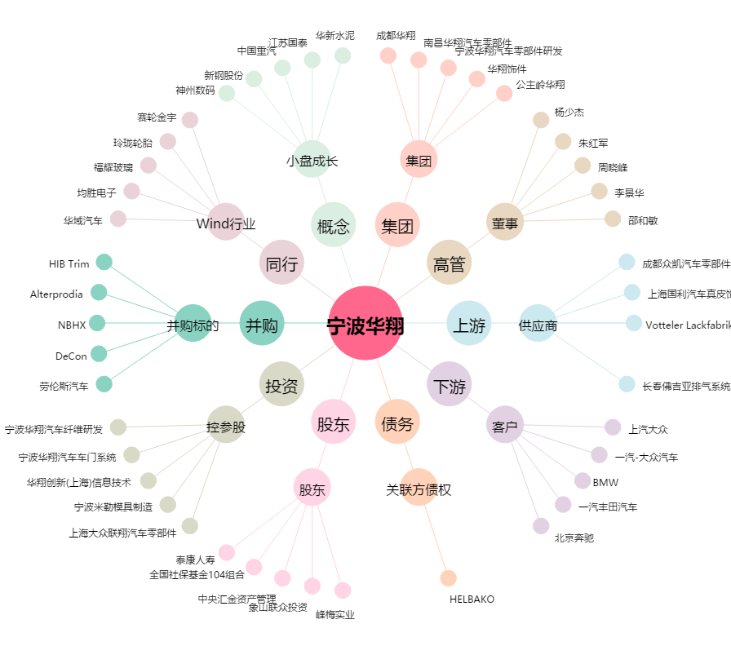
宁波华翔[002048.SZ] - 关系概览图

